상품제안서
보이스캐디 TL1 거리 측정기 | 상품코드: F11968

 |  |  |  |  |  |  | 02-412-0044 | www.easy1.co.kr
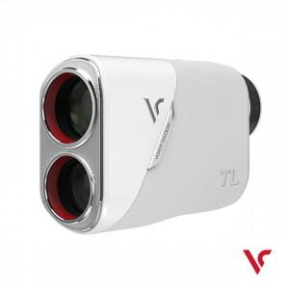

【상세/제작정보】 | *인쇄불가

【인쇄/포장옵션】 | / 포장지포장

【공급단가】 | 수량 | 3~ | 10~ | 30~ | 50~ | 100~
*VAT별도 | 단가 | 515,000원 | 506,760원 | 494,400원 | 482,040원 | 473,800원

【상품 URL】 | https://dev.easy1.co.kr:443/src/goods_detail.php?gdno=11968

